summary
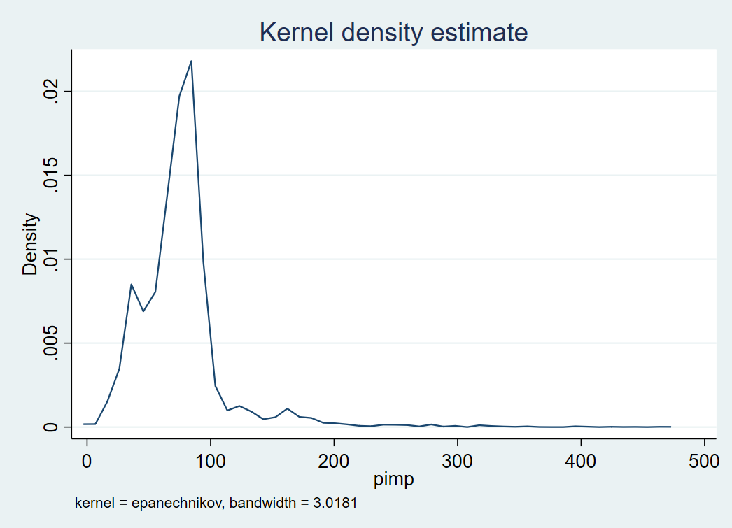
food | mean_pimp | p50_pimp | n
Harina de maiz | 77 | 75 | 6277

